关系图
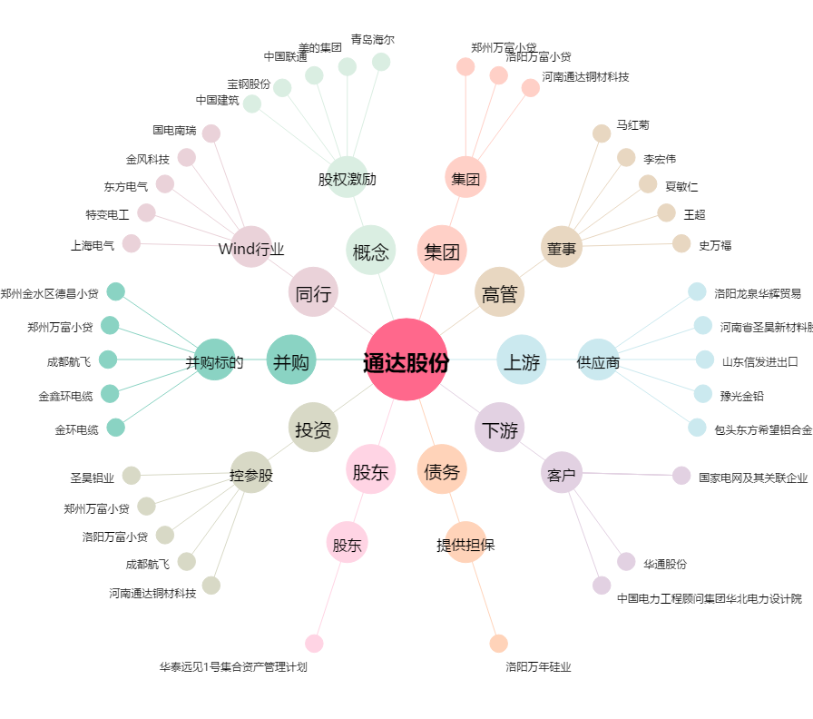
通达股份[002560.SZ] - 关系概览图

